CU_9
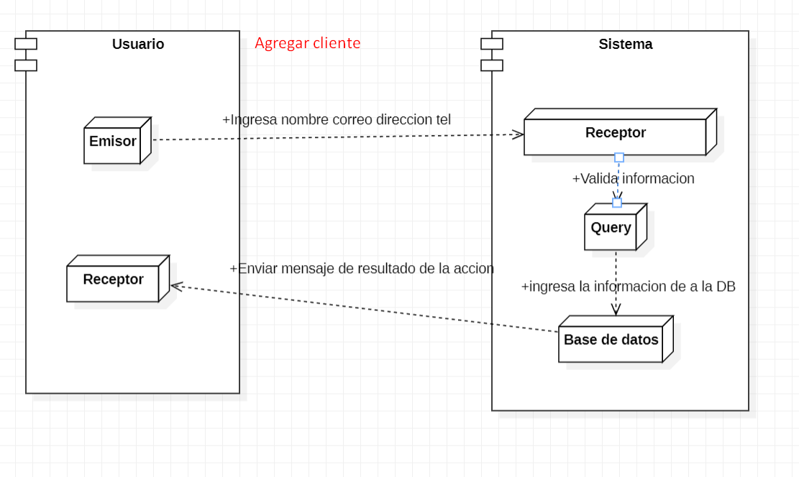
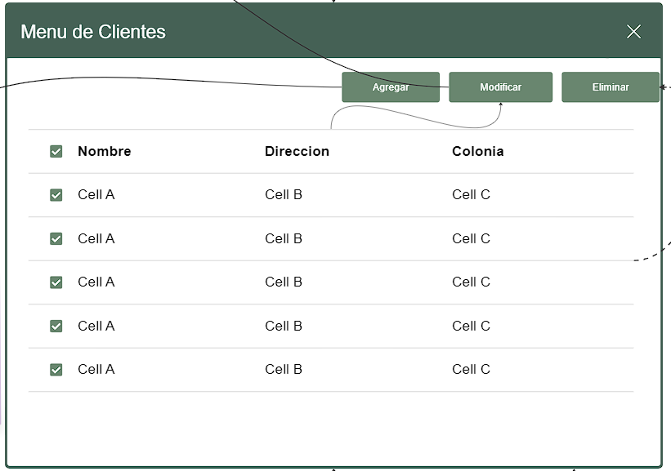
CASOS DE USO |  |  |  |  | DISEÑO MENU PRINCIPAL
Caso de uso | CU_9
Nombre | Agregar Cliente
Precondición | Tener 3 datos oficiales del cliente a ingresar
Postcondición | Si ya esta dado de alta el cliente, se actualizaran los datos.
Autor | Admin y usuario | Fecha | 2023-02-04
Proposito | Crear un sistema funcional capaz de realizar un registro sobre los clientes en la empresa

Flujos alternativos y excepciones
Curso normal (Paso a paso de como utilizar el software)
1. El usuario selecciona el menú de clientes en el software. 2. El sistema muestra la lista de opciones relacionadas con clientes. 3. El usuario hace clic en el botón "Registrar cliente". 4. El sistema muestra la pantalla de registro de clientes. 5. El usuario ingresa los datos del cliente en los campos correspondientes. 6. El usuario verifica que los datos ingresados son correctos. 7. El usuario presiona el botón "Registrar". 8. El sistema valida la información ingresada. 9. El sistema guarda los datos del cliente en la base de datos. 10. El sistema muestra un mensaje de confirmación indicando que el cliente ha sido registrado correctamente.
Curso alterno (Cosas secundarias,secundarias )
7a. Si el usuario cierra la ventana sin presionar el botón "Registrar" o presiona el botón "Atrás", el sistema no guardará los datos y mostrará un mensaje de advertencia indicando que los cambios no se han guardado.
Otros datos
importancia | Alta
Urgencia |  |  | Alta
Comentarios
El registro de clientes puede registrar solo por una admin.
Diagrama de caso de uso |  |  |  | Diagrama de Secuencia
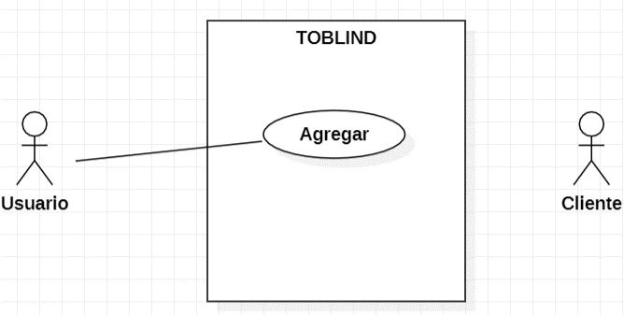
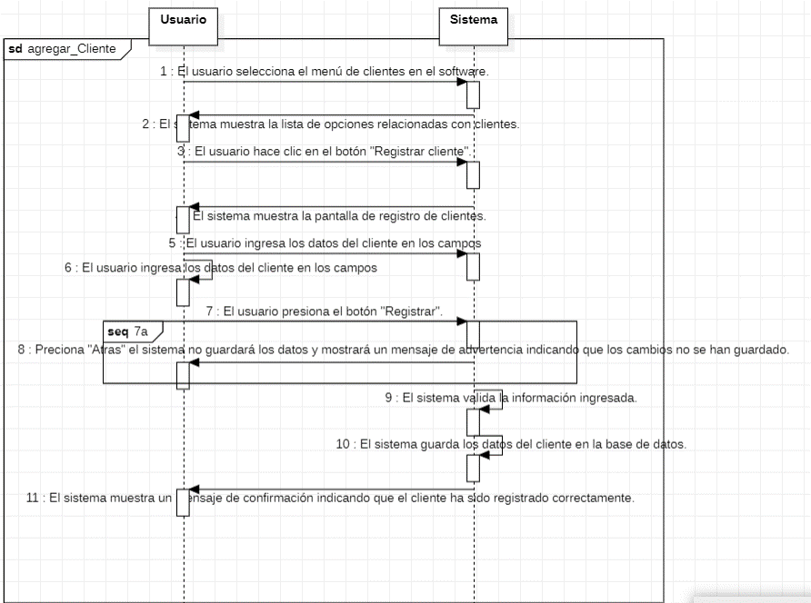

Diseño
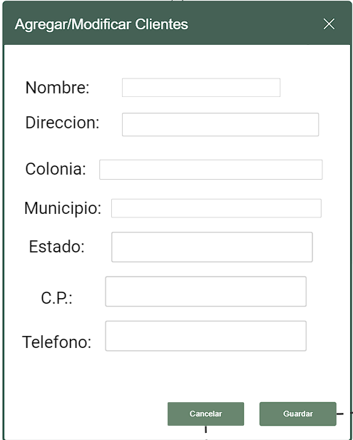

 |  |  |  | Diagrama de Componentes

CU_10
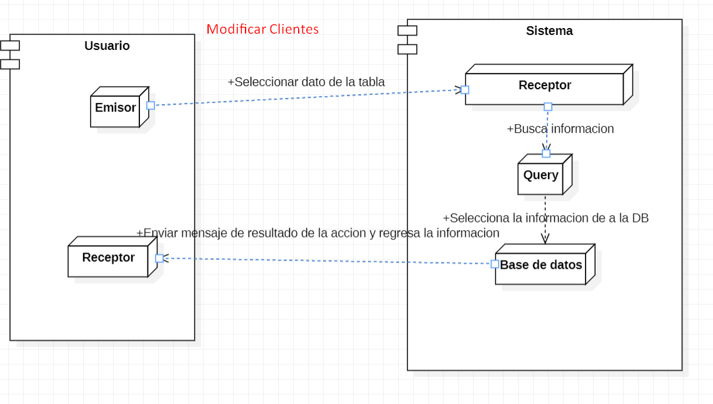
CASOS DE USO |  |  |  |  | DISEÑO MENU PRINCIPAL
Caso de uso | CU_10
Nombre | Modificar Cliente
Precondición | Si el usuario ya esta registrado, los datos e van actualizar
Autor | Mostrara ventana emergente con "Datos Actualizados Correctamente".
Autor | Admin y usuario | Fecha | 2023-02-04
Proposito | Crear un sistema funcional capaz de realizar actualizacion sobre los clientes de la empresa.

Flujos alternativos y excepciones
Curso normal
1. El usuario selecciona el menú de clientes en el software. 2. El sistema muestra la lista de opciones relacionadas con clientes. 3. El usuario selecciona un cliente en la tabla. 4. El usuario hace clic en el botón "Modificar cliente". 5. El sistema muestra la pantalla de modificación de clientes. 6. El usuario ingresa los nuevos datos del cliente en los campos correspondientes. 7. El usuario verifica que los datos mostrados por el sistema son correctos. 8. El usuario presiona el botón "Guardar". 9. El sistema valida la información ingresada. 10. El sistema actualiza los datos del cliente en la base de datos. 11. El sistema muestra un mensaje de confirmación indicando que los cambios han sido guardados correctamente.
Curso alterno
8a. Si el usuario cierra la ventana sin presionar el botón "Guardar" o presiona el botón "Atrás", el sistema no guardará los datos y mostrará un mensaje de advertencia indicando que los cambios no se han guardado.
Otros datos
importancia | Alta
Urgencia |  |  | Alta
Comentarios
La modificicacion de un cliente puede ser registrado por un solo administrador.
Diagrama de caso de uso |  |  |  | Digrama de Secuencia
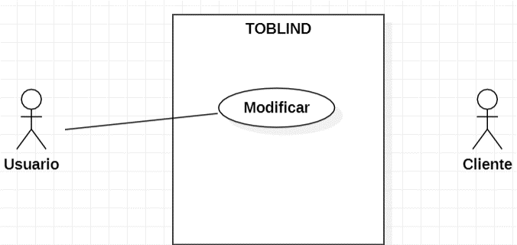
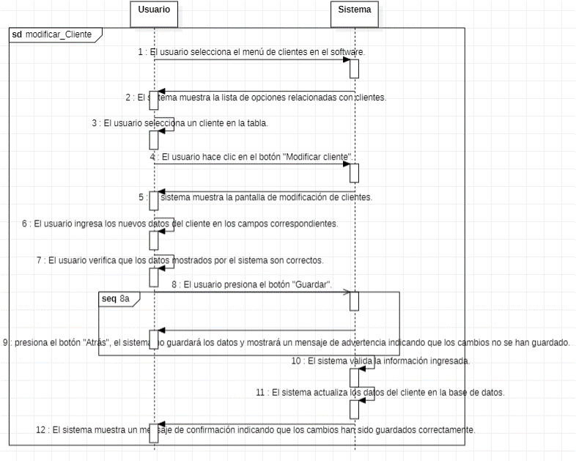

Diseño |  |  |  | Digrama de Componentes

CU_11
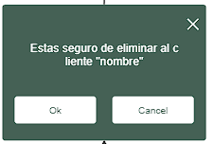
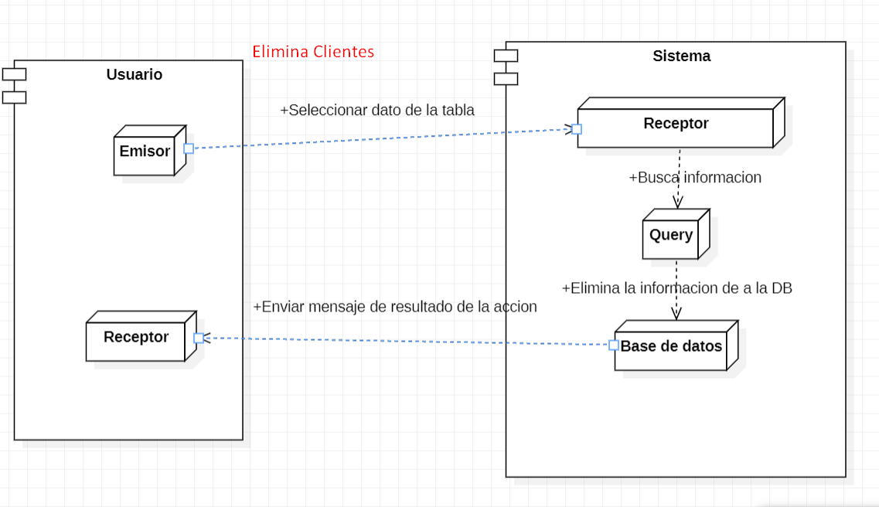
CASOS DE USO |  |  |  |  | DISEÑO MENU PRINCIPAL
Caso de uso | CU_11
Nombre | Eliminar Cliente
Precondición | Si el usuario tienen que estar registrado en el sistema.
Postcondición | Mostrara ventana emergente con "Datos Eliminados Correctamente".
Autor | Admin y usuario | Fecha | 2023-02-04
Proposito | Crear un sistema funcional capaz de eliminar los datos sobre los clientes registrados.

Flujos alternativos y excepciones
Curso normal
1. El usuario selecciona el menú de clientes en el software. 2. El sistema muestra la lista de opciones relacionadas con clientes. 3. El usuario selecciona un cliente en la tabla. 4. El usuario hace clic en el botón "Eliminar". 5. El sistema muestra una ventana de confirmación de eliminación. 6. El usuario confirma la acción haciendo clic en el botón "Sí". 7. El sistema elimina el cliente seleccionado de la base de datos. 8. El sistema muestra un mensaje de confirmación indicando que el cliente ha sido eliminado correctamente y vuelve al menú de clientes.
Curso alterno
6a. Si el usuario hace clic en el botón "Cancelar", la ventana de confirmación se cierra y no se realiza ninguna acción adicional.
Otros datos
importancia | Alta
Urgencia |  |  | Alta
Comentarios
La eliminarcion de un cliente puede ser realizada por un admin.
Diagrama de caso de uso |  |  |  | Digrama de Secuencia
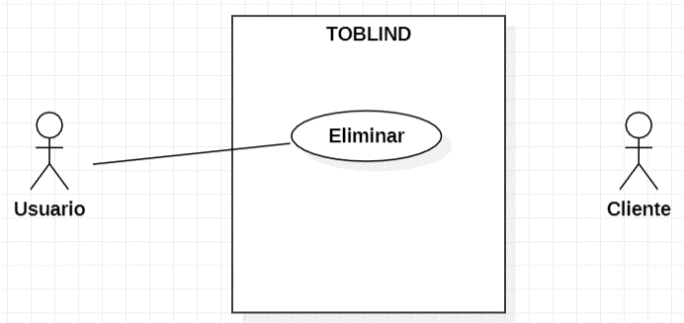
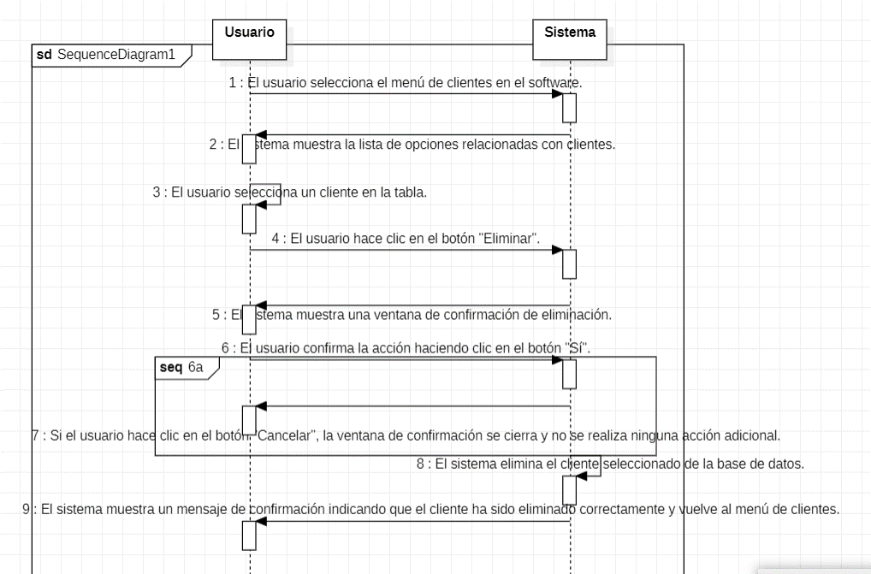

Diseño |  |  |  | Digrama de Componentes

